加载界面
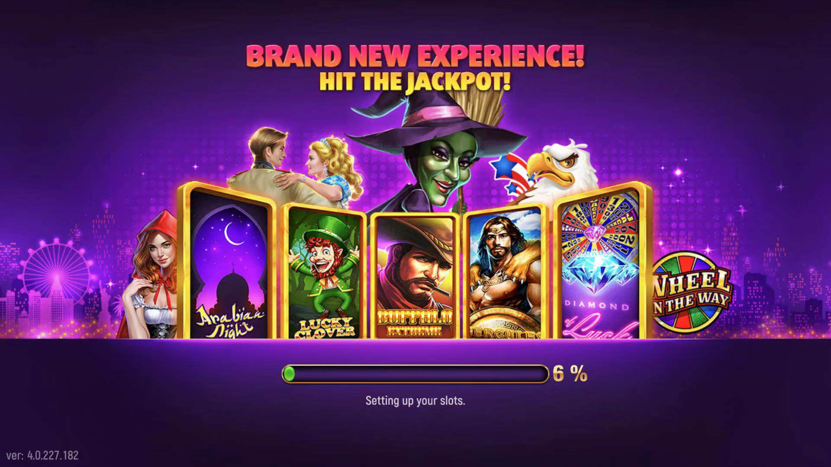
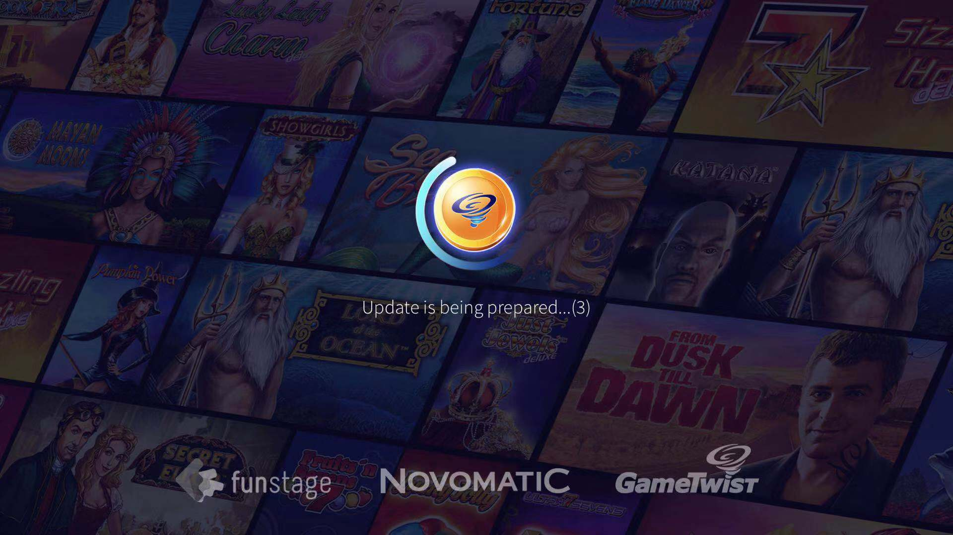


加载界面参考图如下 错误提示 1.加载失败，请您检查网络状况

登录及注册
登录界面
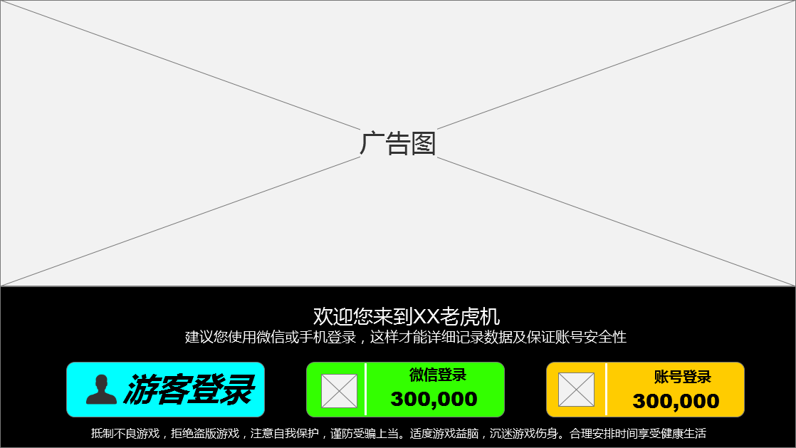 | 广告图 1.平台相关内容（老虎机） 2.需在广告图内显示平台形象 登录方式选择 游客登录：点击后直接进入游戏，创建唯一游客账号，相同IP相同设备只可获得一个游客账号 微信登录：点击后跳转至微信调取微信授权，使用微信号登录（使用微信号登录，可获得金币30万，一个微信号只能获得一次登录奖励） 使用微信开放平台授权登录模式 错误提示：微信授权失败，请重新尝试 账号登录：手机号码登录，点击后弹出账号登录界面，用户输入正确的手机号及密码即可登录（初次使用手机号登录，可获得金币30万，一个手机号只可获得一次）

账号登录
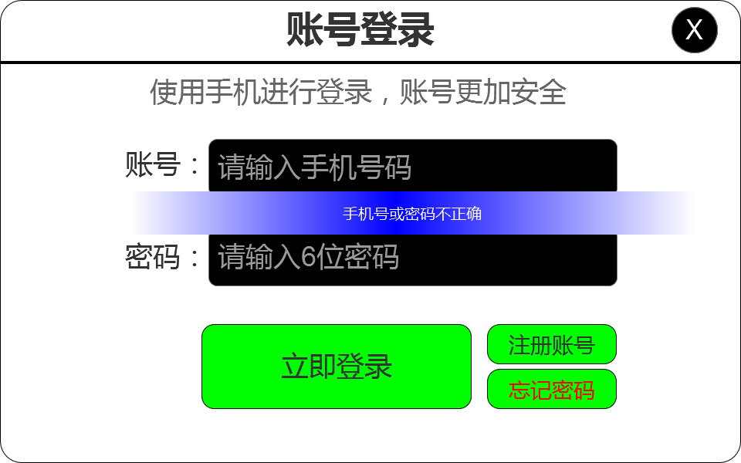 | 账号登录界面 1.玩家必须输入正确的账号及密码，如输入错误则弹出错误弹框 2.注册账号按钮：点击调用账号注册界面 3.忘记密码：点击弹出忘记密码界面 4.点击右上角X按钮可关闭该页面 错误提示： 您输入的手机号码不正确 请输入正确的6位密码

账号注册
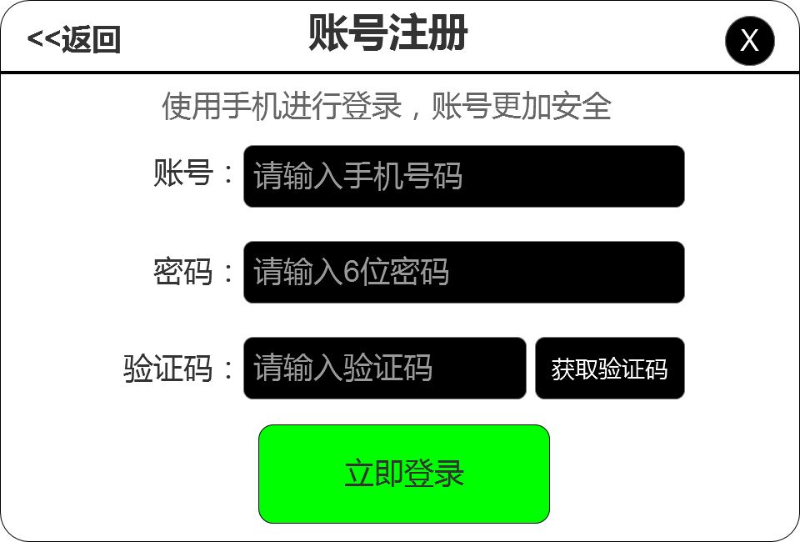 | 账号注册界面 1.玩家必须输入正确的手机号码 2.必须输入6位密码 3.必须输入正确的短信验证码 满足以上条件即可注册成功 4.点击立即登录则进入游戏 5.点击左上角按钮可返回至登录界面 6.点击右上角X按钮可关闭该页面 错误提示 您输入的手机号码不正确 密码错误，请重新填写 验证码错误

忘记密码
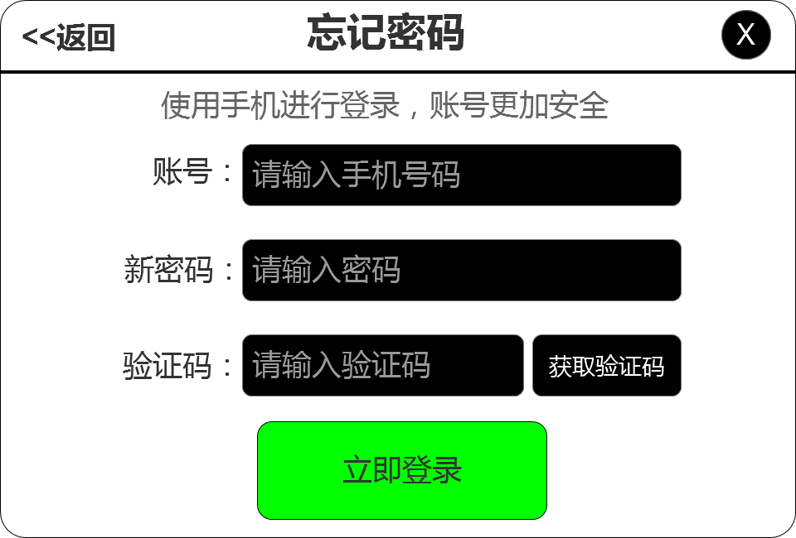 | 账号注册界面 1.玩家必须输入正确的手机号码 2.必须输入新的6位密码 3.必须输入正确的短信验证码 满足以上条件即可更改密码 4.点击立即登录则进入游戏 5.点击左上角按钮可返回至登录界面 6.点击右上角X按钮可关闭该页面

